상품제안서
한국전통자개 USB메모리 | 상품코드: S17445

 |  |  |  |  |  |  | 02-713-8555 | www.synergygift.co.kr
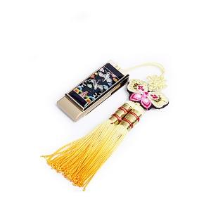

【상세/제작정보】

【인쇄/포장옵션】 | 레이저 / 포장지포장

【공급단가】 | 수량 | 50~ | 100~ | 500~ | 1,000~ | 2,000~
*VAT별도 | 8G | 14,370원 | 14,030원 | 13,450원 | 13,110원 | 12,760원
 | 16G | 15,000원 | 14,640원 | 14,040원 | 13,680원 | 13,320원
 | 32G | 17,500원 | 17,080원 | 16,380원 | 15,960원 | 15,540원

【상품 URL】 | https://www.synergygift.co.kr:443/src/goods_detail.php?gdno=29

